USBメモリディスクリプタ
デバイス・ディスクリプタ
コンフィグレーション#1・ディスクリプタ
エンドポイント#1・ディスクリプタ
エンドポイント#2・ディスクリプタ
インターフェース#0・ディスクリプタ

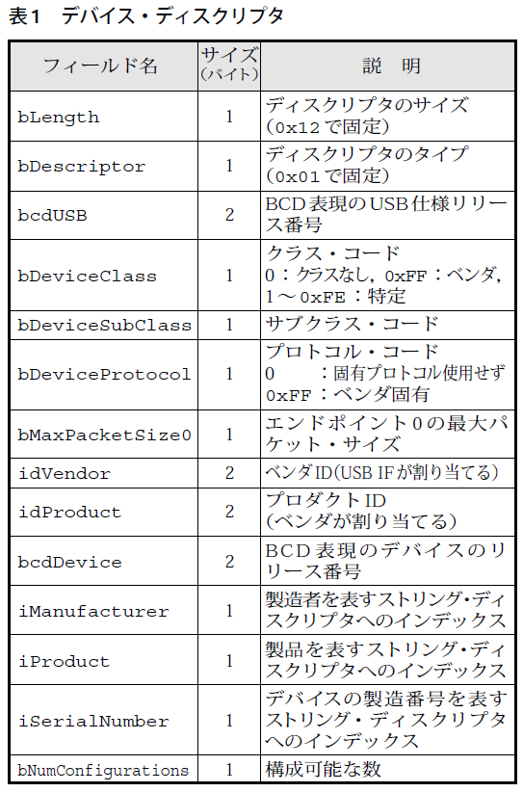
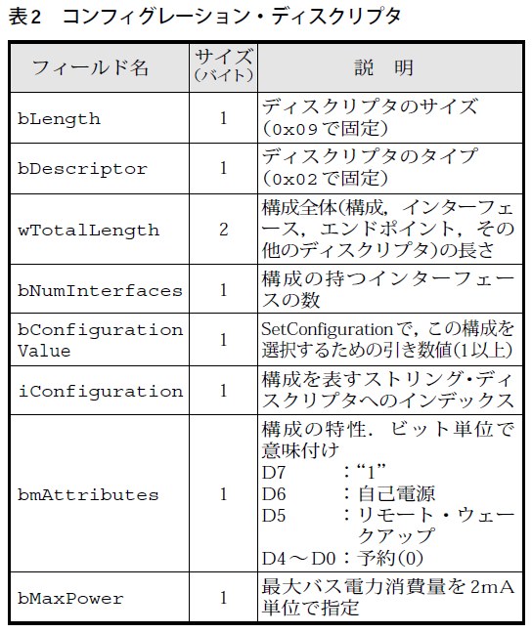
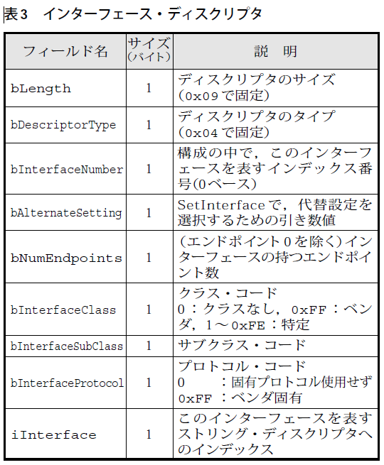
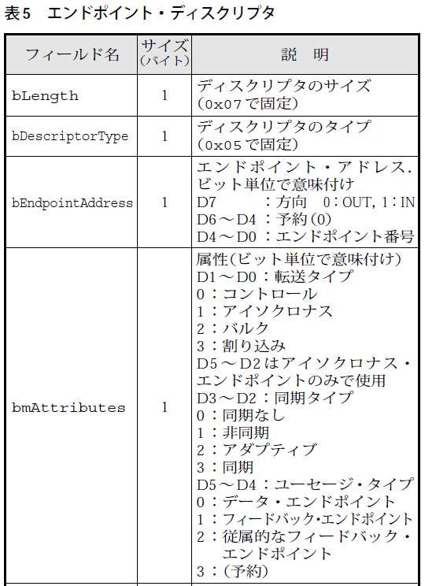
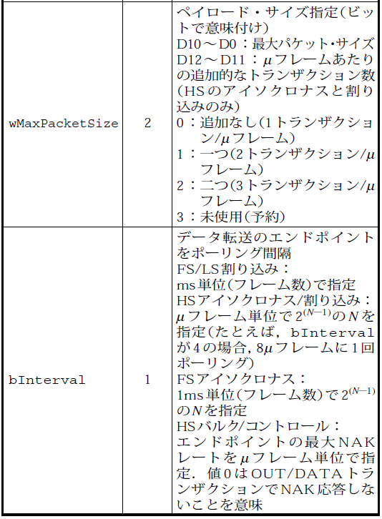
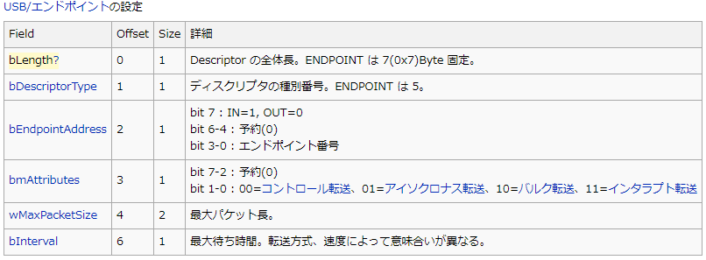

 | 8G USBメモリ |  | 16G USBメモリ バッファロー |  | アマゾン格安 USBメモリ |  | Team Group |  | SDカードリーダー・ひも付き(サンワサプライ) |  | SDカードリーダー・小(BUFFALO) |  | SDカードリーダー・新(Transcend)
Device
 | 12 | ディスクリプタの長さ(18) | 12 | ディスクリプタの長さ(18) | 12 | ディスクリプタの長さ(18) | 12 | ディスクリプタの長さ(18) | 12 | ディスクリプタの長さ(18) | 12 | ディスクリプタの長さ(18) | 12 | ディスクリプタの長さ(18)
 | 01 | デスクリプタの種類(デバイスデスクリプタ) | 01 | デスクリプタの種類(デバイスデスクリプタ) | 01 | デスクリプタの種類(デバイスデスクリプタ) | 01 | デスクリプタの種類(デバイスデスクリプタ) | 01 | デスクリプタの種類(デバイスデスクリプタ) | 01 | デスクリプタの種類(デバイスデスクリプタ) | 01 | デスクリプタの種類(デバイスデスクリプタ)
 | 00,02 | USBバージョン(02.00) | 10,02 | USBバージョン(02.10) | 00,02 | USBバージョン(02.00) | 10,02 | USBバージョン(02.10) | 00,02 | USBバージョン(02.00) | 00,02 | USBバージョン(02.00) | 10,02 | USBバージョン(02.10)
 | 00 | クラス(コンフィグで指定 00h) | 00 | クラス(コンフィグで指定 00h) | 00 | クラス(コンフィグで指定 00h) | 00 | クラス(コンフィグで指定 00h) | 00 | クラス(コンフィグで指定 00h) | 00 | クラス(コンフィグで指定 00h) | 00 | クラス(コンフィグで指定 00h)
 | 00 | サブクラス(00h) | 00 | サブクラス(00h) | 00 | サブクラス(00h) | 00 | サブクラス(00h) | 00 | サブクラス(00h) | 00 | サブクラス(00h) | 00 | サブクラス(00h)
 | 00 | プロトコル(00h) | 00 | プロトコル(00h) | 00 | プロトコル(00h) | 00 | プロトコル(00h) | 00 | プロトコル(00h) | 00 | プロトコル(00h) | 00 | プロトコル(00h)
 | 40 | エンドポイント0のパケットサイズ(64) | 40 | エンドポイント0のパケットサイズ(64) | 40 | エンドポイント0のパケットサイズ(64) | 40 | エンドポイント0のパケットサイズ(64) | 40 | エンドポイント0のパケットサイズ(64) | 40 | エンドポイント0のパケットサイズ(64) | 40 | エンドポイント0のパケットサイズ(64)
 | 0c,09 | ベンダーID(090c) | 11,04 | ベンダーID(0411) | 0c,09 | ベンダーID(090c) | 0c,09 | ベンダーID(090c) | 8f,05 | ベンダーID(058f) | da,0b | ベンダーID(0bda) | 64,85 | ベンダーID(8564)
 | 00,10 | プロダクトID(1000) | f2,01 | プロダクトID(01f2) | 00,10 | プロダクトID(1000) | 00,10 | プロダクトID(1000) | 66,63 | プロダクトID(6366) | 09,01 | プロダクトID(0109) | 00,40 | プロダクトID(4000)
 | 00,11 | デバイスバージョン(11.00) | 75,10 | デバイスバージョン(10.75) | 00,11 | デバイスバージョン(11.00) | 00,11 | デバイスバージョン(11.00) | 00,01 | デバイスバージョン(01.00) | 59,09 | デバイスバージョン(09.59) | 37,00 | デバイスバージョン(00.37)
 | 01 | 製造者名インデックス(1) | 01 | 製造者名インデックス(1) | 01 | 製造者名インデックス(1) | 01 | 製造者名インデックス(1) | 01 | 製造者名インデックス(1) | 01 | 製造者名インデックス(1) | 03 | 製造者名インデックス(3)
 | 02 | 製品名インデックス(2) | 02 | 製品名インデックス(2) | 02 | 製品名インデックス(2) | 02 | 製品名インデックス(2) | 02 | 製品名インデックス(2) | 02 | 製品名インデックス(2) | 04 | 製品名インデックス(4)
 | 03 | シリアル番号インデックス(3) | 03 | シリアル番号インデックス(3) | 00 | シリアル番号インデックス(なし) | 03 | シリアル番号インデックス(3) | 03 | シリアル番号インデックス(3) | 03 | シリアル番号インデックス(3) | 05 | シリアル番号インデックス(5)
 | 01 | 実装されているコンフィグの数(1) | 01 | 実装されているコンフィグの数(1) | 01 | 実装されているコンフィグの数(1) | 01 | 実装されているコンフィグの数(1) | 01 | 実装されているコンフィグの数(1) | 01 | 実装されているコンフィグの数(1) | 01 | 実装されているコンフィグの数(1)

Config | 09 | ディスクリプタの長さ(9) | 09 | ディスクリプタの長さ(9) | 09 | ディスクリプタの長さ(9) | 09 | ディスクリプタの長さ(9) | 09 | ディスクリプタの長さ(9) | 09 | ディスクリプタの長さ(9) | 09 | ディスクリプタの長さ(9)
 | 02 | デスクリプタの種類(コンフィグデスクリプタ) | 02 | デスクリプタの種類(コンフィグデスクリプタ) | 02 | デスクリプタの種類(コンフィグデスクリプタ) | 02 | デスクリプタの種類(コンフィグデスクリプタ) | 02 | デスクリプタの種類(コンフィグデスクリプタ) | 02 | デスクリプタの種類(コンフィグデスクリプタ) | 02 | デスクリプタの種類(コンフィグデスクリプタ)
 | 20,00 | デスクリプタ全体のサイズ(32) | 20,00 | デスクリプタ全体のサイズ(32) | 20,00 | デスクリプタ全体のサイズ(32) | 20,00 | デスクリプタ全体のサイズ(32) | 20,00 | デスクリプタ全体のサイズ(32) | 20,00 | デスクリプタ全体のサイズ(32) | 20,00 | デスクリプタ全体のサイズ(32)
 | 01 | インターフェースの総数(1) | 01 | インターフェースの総数(1) | 01 | インターフェースの総数(1) | 01 | インターフェースの総数(1) | 01 | インターフェースの総数(1) | 01 | インターフェースの総数(1) | 01 | インターフェースの総数(1)
 | 01 | コンフィグ番号(1) | 01 | コンフィグ番号(1) | 01 | コンフィグ番号(1) | 01 | コンフィグ番号(1) | 01 | コンフィグ番号(1) | 01 | コンフィグ番号(1) | 01 | コンフィグ番号(1)
 | 00 | コンフィグ名インデックス(なし) | 00 | コンフィグ名インデックス(なし) | 00 | コンフィグ名インデックス(なし) | 00 | コンフィグ名インデックス(なし) | 00 | コンフィグ名インデックス(なし) | 04 | コンフィグ名インデックス(4) | 00 | コンフィグ名インデックス(なし)
 | 80 | 電源属性(バスパワー) | 80 | 電源属性(バスパワー) | 80 | 電源属性(バスパワー) | 80 | 電源属性(バスパワー) | 80 | 電源属性(バスパワー) | 80 | 電源属性(バスパワー) | 80 | 電源属性(バスパワー)
 | fa | 最大電流(500mA) | 3c | 最大電流(120mA) | fa | 最大電流(500mA) | fa | 最大電流(500mA) | 32 | 最大電流(100mA) | fa | 最大電流(500mA) | fa | 最大電流(500mA)

Interface | 09 | ディスクリプタの長さ(9) | 09 | ディスクリプタの長さ(9) | 09 | ディスクリプタの長さ(9) | 09 | ディスクリプタの長さ(9) | 09 | ディスクリプタの長さ(9) | 09 | ディスクリプタの長さ(9) | 09 | ディスクリプタの長さ(9)
 | 04 | デスクリプタの種類(インターフェースデスクリプタ) | 04 | デスクリプタの種類(インターフェースデスクリプタ) | 04 | デスクリプタの種類(インターフェースデスクリプタ) | 04 | デスクリプタの種類(インターフェースデスクリプタ) | 04 | デスクリプタの種類(インターフェースデスクリプタ) | 04 | デスクリプタの種類(インターフェースデスクリプタ) | 04 | デスクリプタの種類(インターフェースデスクリプタ)
 | 00 | インターフェース番号(0) | 00 | インターフェース番号(0) | 00 | インターフェース番号(0) | 00 | インターフェース番号(0) | 00 | インターフェース番号(0) | 00 | インターフェース番号(0) | 00 | インターフェース番号(0)
 | 00 | 代替インターフェース番号(0) | 00 | 代替インターフェース番号(0) | 00 | 代替インターフェース番号(0) | 00 | 代替インターフェース番号(0) | 00 | 代替インターフェース番号(0) | 00 | 代替インターフェース番号(0) | 00 | 代替インターフェース番号(0)
 | 02 | エンドポイントの総数(2) | 02 | エンドポイントの総数(2) | 02 | エンドポイントの総数(2) | 02 | エンドポイントの総数(2) | 02 | エンドポイントの総数(2) | 02 | エンドポイントの総数(2) | 02 | エンドポイントの総数(2)
 | 08 | クラス(マスストレージ 08h) | 08 | クラス(マスストレージ 08h) | 08 | クラス(マスストレージ 08h) | 08 | クラス(マスストレージ 08h) | 08 | クラス(マスストレージ 08h) | 08 | クラス(マスストレージ 08h) | 08 | クラス(マスストレージ 08h)
 | 06 | サブクラス(06h) | 06 | サブクラス(06h) | 06 | サブクラス(06h) | 06 | サブクラス(06h) | 06 | サブクラス(06h) | 06 | サブクラス(06h) | 06 | サブクラス(06h)
 | 50 | プロトコル(50h) | 50 | プロトコル(50h) | 50 | プロトコル(50h) | 50 | プロトコル(50h) | 50 | プロトコル(50h) | 50 | プロトコル(50h) | 50 | プロトコル(50h)
 | 00 | 名称インデックス(なし) | 00 | 名称インデックス(なし) | 00 | 名称インデックス(なし) | 00 | 名称インデックス(なし) | 00 | 名称インデックス(なし) | 00 | 名称インデックス(なし) | 00 | 名称インデックス(なし)

Endpoint | 07 | ディスクリプタの長さ(7) | 07 | ディスクリプタの長さ(7) | 07 | ディスクリプタの長さ(7) | 07 | ディスクリプタの長さ(7) | 07 | ディスクリプタの長さ(7) | 07 | ディスクリプタの長さ(7) | 07 | ディスクリプタの長さ(7)
 | 05 | デスクリプタの種類(エンドポイントデスクリプタ) | 05 | デスクリプタの種類(エンドポイントデスクリプタ) | 05 | デスクリプタの種類(エンドポイントデスクリプタ) | 05 | デスクリプタの種類(エンドポイントデスクリプタ) | 05 | デスクリプタの種類(エンドポイントデスクリプタ) | 05 | デスクリプタの種類(エンドポイントデスクリプタ) | 05 | デスクリプタの種類(エンドポイントデスクリプタ)
 | 81 | エンドポイント番号(1 IN) | 02 | エンドポイント番号(2 OUT) | 81 | エンドポイント番号(1 IN) | 01 | エンドポイント番号(1 OUT) | 01 | エンドポイント番号(1 OUT) | 01 | エンドポイント番号(1 OUT) | 81 | エンドポイント番号(1 IN)
 | 02 | 転送モード(バルク) | 02 | 転送モード(バルク) | 02 | 転送モード(バルク) | 02 | 転送モード(バルク) | 02 | 転送モード(バルク) | 02 | 転送モード(バルク) | 02 | 転送モード(バルク)
 | 40,00 | 最大パケットサイズ(64) | 40,00 | 最大パケットサイズ(64) | 40,00 | 最大パケットサイズ(64) | 40,00 | 最大パケットサイズ(64) | 40,00 | 最大パケットサイズ(64) | 40,00 | 最大パケットサイズ(64) | 40,00 | 最大パケットサイズ(64)
 | ff | 転送インターバル(255mS) | 00 | 転送インターバル(0mS) | ff | 転送インターバル(255mS) | 00 | 転送インターバル(0mS) | 00 | 転送インターバル(0mS) | 00 | 転送インターバル(0mS) | 00 | 転送インターバル(0mS)

Endpoint | 07 | ディスクリプタの長さ(7) | 07 | ディスクリプタの長さ(7) | 07 | ディスクリプタの長さ(7) | 07 | ディスクリプタの長さ(7) | 07 | ディスクリプタの長さ(7) | 07 | ディスクリプタの長さ(7) | 07 | ディスクリプタの長さ(7)
 | 05 | デスクリプタの種類(エンドポイントデスクリプタ) | 05 | デスクリプタの種類(エンドポイントデスクリプタ) | 05 | デスクリプタの種類(エンドポイントデスクリプタ) | 05 | デスクリプタの種類(エンドポイントデスクリプタ) | 05 | デスクリプタの種類(エンドポイントデスクリプタ) | 05 | デスクリプタの種類(エンドポイントデスクリプタ) | 05 | デスクリプタの種類(エンドポイントデスクリプタ)
 | 02 | エンドポイント番号(2 OUT) | 81 | エンドポイント番号(1 IN) | 02 | エンドポイント番号(2 OUT) | 82 | エンドポイント番号(2 IN) | 82 | エンドポイント番号(2 IN) | 82 | エンドポイント番号(2 IN) | 02 | エンドポイント番号(2 OUT)
 | 02 | 転送モード(バルク) | 02 | 転送モード(バルク) | 02 | 転送モード(バルク) | 02 | 転送モード(バルク) | 02 | 転送モード(バルク) | 02 | 転送モード(バルク) | 02 | 転送モード(バルク)
 | 40,00 | 最大パケットサイズ(64) | 40,00 | 最大パケットサイズ(64) | 40,00 | 最大パケットサイズ(64) | 40,00 | 最大パケットサイズ(64) | 40,00 | 最大パケットサイズ(64) | 40,00 | 最大パケットサイズ(64) | 40,00 | 最大パケットサイズ(64)
 | ff | 転送インターバル(255mS) | 00 | 転送インターバル(0mS) | ff | 転送インターバル(255mS) | 00 | 転送インターバル(0mS) | 00 | 転送インターバル(0mS) | 00 | 転送インターバル(0mS) | 00 | 転送インターバル(0mS)

